5.5
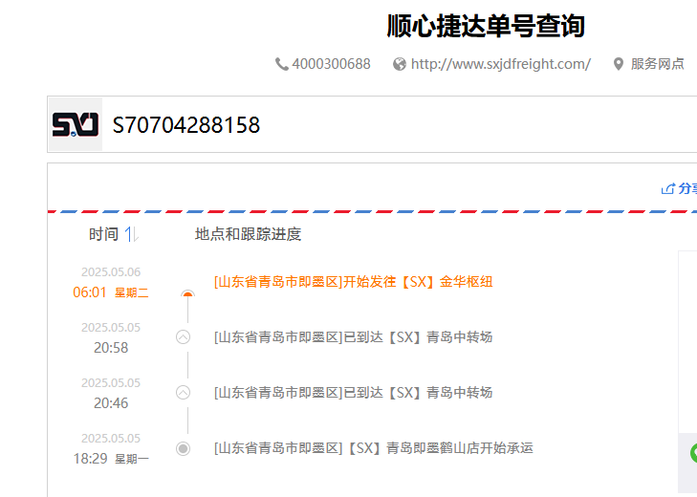
（Relay Packaging Technology & Solution Delivery List）
Shipping Date 发货日期: |  |  | 2025-05-05
快递单号: |  |  | 顺心捷达 S70704288158

订单号 | 产品型号 | PO号 | 订单数 | 总实发数 | 总箱数 | 装箱明细
S25040675 | FFLX/24/M11967G-UK-BLACK-80D | 4500331038 | 1675 | 1709 | 2 | 1箱*1500个+1箱*209个 托盘号1/5
合计： |  |  |  | 1709 | 2

订单号 | 产品型号 | PO号 | 订单数 | 总实发数 | 总箱数 | 装箱明细
S25040675 | FFLX/24/M11967G-CE-BLACK-120D | 4500331038 | 5984 | 6104 | 4 | 3箱*1500个+1箱*1604个 托盘号1/5
合计： |  |  |  | 6104 | 4

订单号 | 产品型号 | PO号 | 订单数 | 总实发数 | 总箱数 | 装箱明细
S25040655 | FFLX/24/M11967G-UK-BLACK-120D | 4500329647 | 10050 | 10251 | 7 | 6箱*1600个+1箱*1251个 托盘号1/5
合计： |  |  |  | 10251 | 7

订单号 | 产品型号 | PO号 | 订单数 | 总实发数 | 总箱数 | 装箱明细
S25040650 | FFLX/24/M11967G-UK-BLACK-40D | 4500330538 | 20100 | 20502 | 14 | 13箱*1500个+1箱*0021个 托盘号2/5
合计： |  |  |  | 20502 | 14

订单号 | 产品型号 | PO号 | 订单数 | 总实发数 | 总箱数 | 装箱明细
S25040650 | FFLX/26/M11991G-UK-NATURAL(OPT2) | 4500330538 | 10050 | 10251 | 23 | 22箱*450个+1箱*351个 托盘号3/5
合计： |  |  |  | 10251 | 23

订单号 | 产品型号 | PO号 | 订单数 | 总实发数 | 总箱数 | 装箱明细
S25040650 | FFLX/26/M11991G-CE-NATURAL(OPT2) | 4500330538 | 4020 | 4100 | 9 | 8箱*450个+1箱*500个 托盘号3/5
合计： |  |  |  | 4100 | 9

订单号 | 产品型号 | PO号 | 订单数 | 总实发数 | 总箱数 | 装箱明细
S25040650 | FFLX/26/M11991G-UK-BLACK(OPT1) | 4500330538 | 6030 | 6151 | 14 | 13箱*450个+1箱*301个 托盘号4/5
合计： |  |  |  | 6151 | 14

订单号 | 产品型号 | PO号 | 订单数 | 总实发数 | 总箱数 | 装箱明细
S25040650 | FFLX/26/M11991G-CE-BLACK(OPT1) | 4500330538 | 4523 | 4613 | 11 | 10箱*450个+1箱*113个 托盘号5/5
合计： |  |  |  | 4613 | 11
